Hoja1
2023-09-15 13:38:03

LA PAZ 28 - HAEDO 4460-2005
BUENOS AIRES luquearti@gmail.com
____________________________________________________________________________________

"TARUGOS de POLIPROPILENO”
“Con TOPE y Sin TOPE”

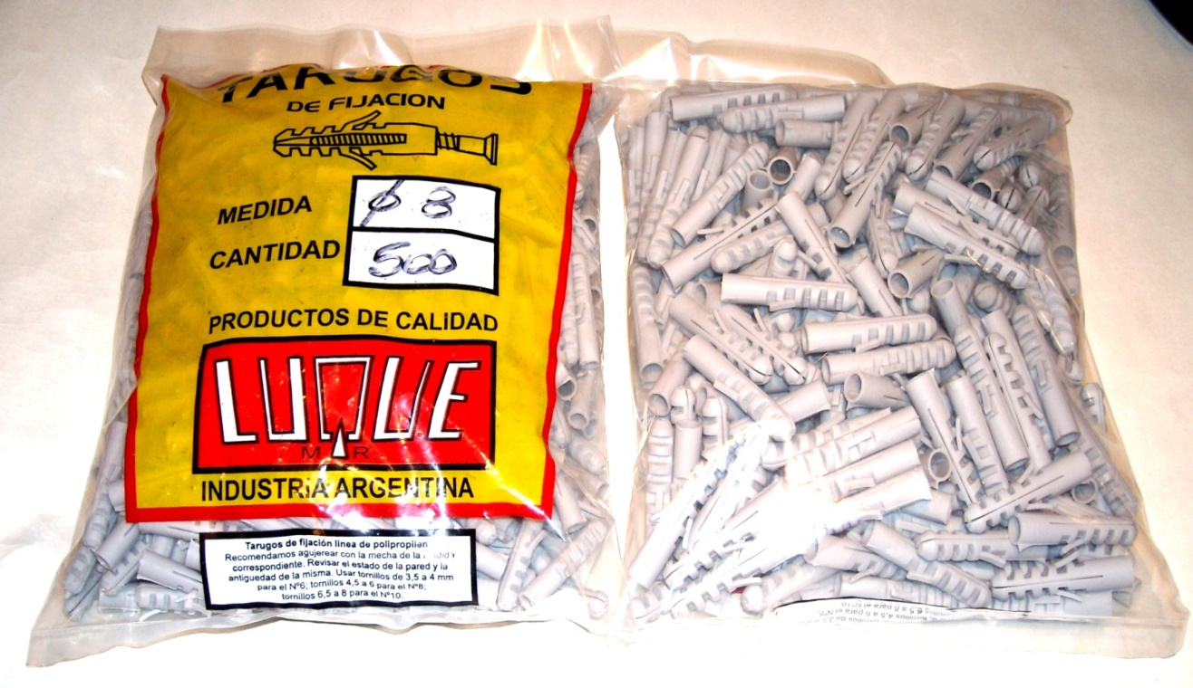

 | COMUN
COD. | Nº | BOLSA | PRECIO
TALU-05 | Nº 5 | 1000 | $ 1,462.00
TALU-06 | Nº 6 | 1000 | $ 1,462.00
TALU-08 | Nº 8 | 500 | $ 1,462.00
TALU-10 | Nº10 | 250 | $ 1,462.00
TALU-12 | Nº12 | 250 | $ 4,163.00
 | CON TOPE
COD. | Nº | BOLSA | PRECIO
TALU-15 | Nº 5 | 1000 | $ 1,576.30
TALU-16 | Nº 6 | 1000 | $ 1,576.30
TALU-18 | Nº 8 | 500 | $ 1,576.30
TALU-20 | Nº10 | 250 | $ 1,576.30
TALU-22 | Nº12 | 250 | $ 4,656.00

PRECIO POR BOLSA
M

